Hárok1
Príloha 1. Formulár cenovej ponuky /Opis predmetu zákazky
Dodanie a montáž prvkov turistickej infraštruktúry v Sklabinskej doline
Údaje o spoločnosti predkladajúcej ponuku |  | Obchodné meno:
 |  | Sídlo:
 |  | IČO:
 |  | Platca DPH (áno/nie):
 |  | kontakt:
 |  | dátum vypracovania cenovej ponuky:

1. | Informačná/náučná tabuľa – jednostranná so strieškou, konštrukcia cca 1600 × 2500 mm, 1 ks
 | Minimálne technické požiadavky |  | Parametre ponúkaného prvku Dodávateľ uvedie podľa charakteru požiadavky konkrétnu hodnotu, alebo ÁNO/NIE
 | Dodanie a montáž stanovište č. 1 – vstupná brána do Sklabinskej doliny. |  | áno/nie
 | Samostatne stojaca exteriérová informačná/náučná tabuľa vrátane nosnej konštrukcie a ochrannej striešky. |  | áno/nie
 | Rozmer konštrukcie približne 1600 × 2500 mm (š × v), prípustná primeraná tolerancia pri zachovaní funkcie a čitateľnosti ( + - tolerancia rozmeru 100 mm) |  | ponúkaná hodnota
 | Rozmer hlavnej informačnej plochy/tabule približne 1200 × 1000 mm (š × v) ( + - tolerancia rozmeru 100 mm) |  | ponúkaná hodnota
 | Vyhotovenie a materiál vhodné do exteriéru; konštrukcia stabilná, bezpečná, povrchovo upravená proti poveternostným vplyvom. |  | áno/nie
 | Súčasťou dodania je grafické spracovanie podľa podkladov objednávateľa, príprava tlačových dát, výroba/výplň tabule a montáž/osadenie. |  | áno/nie
 | Cena v Eur bez DPH |  | 0.00
 | Označenie ponúkaného prvku / technické riešenie

2. | Informačná/náučná tabuľa so strieškou a vnútornou informačnou plochou, 3 ks
 | Minimálne technické požiadavky |  | Parametre ponúkaného prvku Dodávateľ uvedie podľa charakteru požiadavky konkrétnu hodnotu, alebo ÁNO/NIE
 | Dodanie a montáž na stanovištia č. 2 – Pažitia, č. 3 – Medzi Mníchmi a č. 5 – Lúka pod Čiernym Blatom. |  | áno/nie
 | Samostatne stojaca exteriérová informačná/náučná tabuľa vrátane nosnej konštrukcie a ochrannej striešky. |  | áno/nie
 | Rozmer konštrukcie približne 1600 × 2400 mm (š × v), prípustná primeraná tolerancia pri zachovaní funkcie a čitateľnosti ( + - tolerancia rozmeru 100 mm) |  | ponúkaná hodnota
 | Rozmer vnútornej informačnej plochy približne 1000 × 900 mm (š × v) ( + - tolerancia rozmeru 100 mm) |  | ponúkaná hodnota
 | Doplnkové informačné segmenty/tabuľky s orientačným rozmerom približne 170 × 150 mm, ak si to vyžaduje grafický návrh |  | ponúkaná hodnota
 | Vyhotovenie a materiál vhodné do exteriéru; konštrukcia stabilná, bezpečná, povrchovo upravená proti poveternostným vplyvom. |  | áno/nie
 | Súčasťou dodania je grafické spracovanie podľa podkladov objednávateľa, príprava tlačových dát, výroba/výplň tabule a montáž/osadenie. |  | áno/nie
 | Cena v Eur bez DPH |  | 0.00
 | Označenie ponúkaného prvku / technické riešenie

3. | Cyklistický stojan, 3 ks |  |  | Ilustračný obrázok cyklistického stojanu
 | Minimálne technické požiadavky |  | Parametre ponúkaného prvku Dodávateľ uvedie podľa charakteru požiadavky konkrétnu hodnotu, alebo ÁNO/NIE
 | Dodanie a montáž na stanovištia č. 2 – Pažitia, č. 3 – Medzi Mníchmi a č. 4 – Prístrešok s ohniskom. |  | áno/nie
 | Voľne stojaci vonkajší stojan určený na bezpečné odloženie a uzamknutie bicykla o madlo/priečny nosník |  | áno/nie
 | Konštrukcia: kovová nosná časť (stĺpik + priečne madlo) v kombinácii s pevným plošným prvkom (napr. trojuholníkový/kónický profil) slúžiacim ako oporná a vizuálne krycia plocha |  | áno/nie
 | Stabilná konštrukcia s možnosťou kotvenia/osadenia do podkladu alebo ekvivalentným zabezpečením stability. |  | áno/nie
 | Výška opornej/krycej časti: min. 1,10 m – max. 1,25 m |  | ponúkaná hodnota
 | Výška uchytávacieho madla (miesto na zamknutie): min. 1,10 m – max. 1,20 m |  | ponúkaná hodnota
 | Šírka opornej časti pri zemi: min. 0,60 m – max. 0,75 m |  | ponúkaná hodnota
 | Uzamykací systém: možnosť uzamknutia bicykla o madlo/priečny prvok vlastným zámkom (napr. U-zámok, reťaz), umožňujúci aj zavesenie bicykla |  | áno/nie
 | Povrchová úprava: odolná voči poveternostným vplyvom, korózii a UV žiareniu, vhodná na celoročné vonkajšie použitie |  | áno/nie
 | Pevné kotvenie do podkladu |  | áno/nie
 | Cena v Eur bez DPH |  | 0.00
 | Označenie ponúkaného prvku / technické riešenie

4. | Informačný prvok – vežová viacpanelová tabuľa, 1 ks
 | Minimálne technické požiadavky |  | Parametre ponúkaného prvku Dodávateľ uvedie podľa charakteru požiadavky konkrétnu hodnotu, alebo ÁNO/NIE
 | Dodanie a montáž na stanovište č. 4 – Prístrešok s ohniskom. |  | áno/nie
 | Samostatne stojaci exteriérový informačný prvok s viacerými samostatnými informačnými panelmi/tabuľkami. |  | áno/nie
 | Rozmer konštrukcie približne 1000 × 2350 mm (š × v), prípustná primeraná tolerancia pri zachovaní funkcie a čitateľnosti ( + - tolerancia rozmeru 100 mm) |  | ponúkaná hodnota
 | Počet samostatných informačných tabuliek/panelov minimálne 48 ks. |  | ponúkaná hodnota
 | Rozmer jednej informačnej tabuľky/panela približne 150 × 130 mm (š × v) |  | ponúkaná hodnota
 | Vyhotovenie a materiál vhodné do exteriéru; konštrukcia stabilná, bezpečná, povrchovo upravená proti poveternostným vplyvom. |  | áno/nie
 | Súčasťou dodania je grafické spracovanie podľa podkladov objednávateľa, príprava tlačových dát, výroba/výplň panelov a montáž/osadenie. |  | áno/nie
 | Cena v Eur bez DPH |  | 0.00
 | Označenie ponúkaného prvku / technické riešenie

5. | Informačná/náučná tabuľa – obojstranné vyhotovenie, 1 ks
 | Minimálne technické požiadavky |  | Parametre ponúkaného prvku Dodávateľ uvedie podľa charakteru požiadavky konkrétnu hodnotu, alebo ÁNO/NIE
 | Dodanie a montáž na stanovište č. 4 – Prístrešok s ohniskom. |  | áno/nie
 | Samostatne stojaca exteriérová informačná/náučná tabuľa vrátane nosnej konštrukcie a ochrannej striešky. |  | áno/nie
 | Rozmer konštrukcie približne 1600 × 2500 mm (š × v), prípustná primeraná tolerancia pri zachovaní funkcie a čitateľnosti ( + - tolerancia rozmeru 100 mm) |  | ponúkaná hodnota
 | Informačné tabuľky/panely s orientačným rozmerom približne 240 × 220 mm (š × v). |  | ponúkaná hodnota
 | Obojstranný vizuál/informačný obsah na príslušných paneloch. |  | áno/nie
 | Vyhotovenie a materiál vhodné do exteriéru; konštrukcia stabilná, bezpečná, povrchovo upravená proti poveternostným vplyvom. |  | áno/nie
 | Súčasťou dodania je grafické spracovanie podľa podkladov objednávateľa, príprava tlačových dát, výroba/výplň tabule a montáž/osadenie. |  | áno/nie
 | Cena v Eur bez DPH |  | 0.00
 | Označenie ponúkaného prvku / technické riešenie

6. | Sedací/piknikový set, 1 ks
 | Minimálne technické požiadavky |  | Parametre ponúkaného prvku Dodávateľ uvedie podľa charakteru požiadavky konkrétnu hodnotu, alebo ÁNO/NIE
 | Dodanie a montáž na stanovište č. 4 – Prístrešok s ohniskom. |  | áno/nie
 | Exteriérový sedací/piknikový set pozostávajúci minimálne zo stola a dvoch lavíc. |  | áno/nie
 | Kapacita sedenia minimálne 6 osôb. |  | ponúkaná hodnota
 | Stabilné a bezpečné vyhotovenie určené na verejné používanie v exteriéri. |  | áno/nie
 | Materiál a povrchová úprava vhodné do exteriéru, odolné voči vode, UV žiareniu, mrazu a bežnému mechanickému namáhaniu. |  | áno/nie
 | Súčasťou dodania je doprava, montáž/osadenie a uvedenie prvku do riadneho užívania. |  | áno/nie
 | Cena v Eur bez DPH |  | 0.00
 | Označenie ponúkaného prvku / technické riešenie

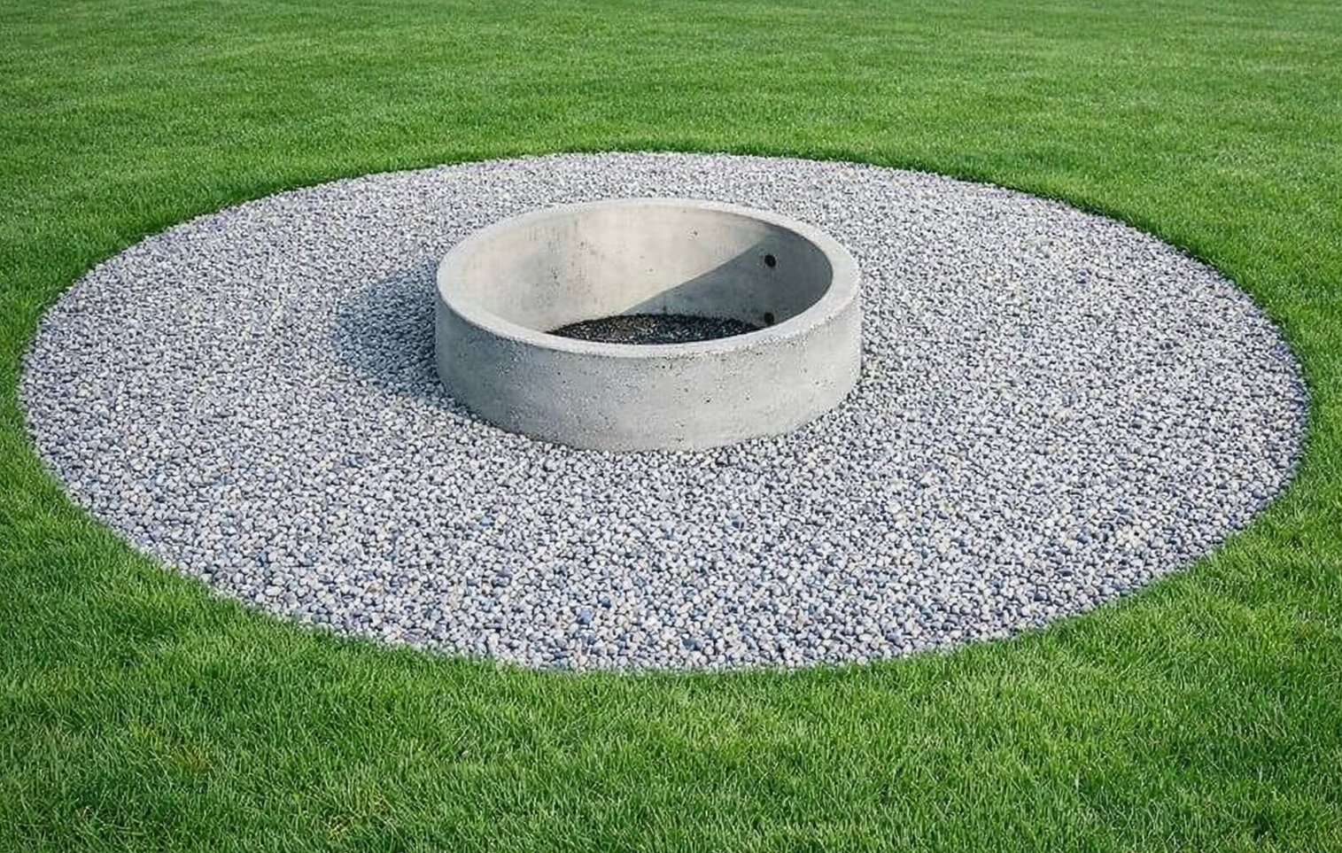
7. | Ohnisko, 1 ks
 | Minimálne technické požiadavky |  | Parametre ponúkaného prvku Dodávateľ uvedie podľa charakteru požiadavky konkrétnu hodnotu, alebo ÁNO/NIE
 | Dodanie a montáž na stanovište č. 4 – Prístrešok s ohniskom. |  | áno/nie
 | externé betónové/kovové ohnisko |  | áno/nie
 | úprava okolia ohniska štrkom v dvoch vrstvách, v kruhovom pôdoryse |  | áno/nie
 | primer kruhovej štrkovej plochy min. 3,5 m |  | ponúknutá hodnota
 | ohnisko: kruhová vsadená vložka vyvýšená nad povrchom cca 15 cm nad úrovňou upraveného povrchu okolia |  | áno/nie
 | Vyhotovenie vhodné do exteriéru; použité materiály odolné voči poveternostným vplyvom a v časti ohniska voči vysokým teplotám; prvok musí byť stabilný a bezpečný na verejné pužívanie |  | áno, nie
 | Cena v Eur bez DPH |  | 0.00
 | Označenie ponúkaného prvku / technické riešenie

8. | Informačná/náučná tabuľa – jednostranná so strieškou, konštrukcia cca 1400 × 2200 mm, 1 ks
 | Minimálne technické požiadavky |  | Parametre ponúkaného prvku Dodávateľ uvedie podľa charakteru požiadavky konkrétnu hodnotu, alebo ÁNO/NIE
 | Dodanie a montáž na stanovište č. 6 – Lúka Na Jame. |  | áno/nie
 | Samostatne stojaca exteriérová informačná/náučná tabuľa vrátane nosnej konštrukcie a ochrannej striešky. |  | áno/nie
 | Rozmer konštrukcie približne 1400 × 2200 mm (š × v), prípustná primeraná tolerancia pri zachovaní funkcie a čitateľnosti ( + - tolerancia rozmeru 100mm) |  | ponúkaná hodnota
 | Rozmer hlavnej informačnej plochy/tabule približne 1000 × 1200 mm alebo 1000 × 1000 mm podľa schváleného grafického návrhu ( + - tolerancia rozmeru 100 mm) |  | ponúkaná hodnota
 | Vyhotovenie a materiál vhodné do exteriéru; konštrukcia stabilná, bezpečná, povrchovo upravená proti poveternostným vplyvom. |  | áno/nie
 | Súčasťou dodania je grafické spracovanie podľa podkladov objednávateľa, príprava tlačových dát, výroba/výplň tabule a montáž/osadenie. |  | áno/nie
 | Cena v Eur bez DPH |  | 0.00
 | Označenie ponúkaného prvku / technické riešenie

 | Cena celkom v EUR bez DPH* |  | 0.00
 | DPH 23 % |  | 0.00
 | Cena celkom v EUR s DPH* |  | 0.00
 | * vrátane dopravy, grafického spracovania/prípravy tlačových dát, montáže, kotvenia, výkopových a betonárskych prác a osadenia na miesto dodania predmetu zákazky !!!

 | Dodávané tovary musia spĺňať minimálne technické a funkčné parametre uvedené v Opise predmetu zákazky . Objednávateľ si vyhradzuje právo overiť splnenie týchto parametrov pri prevzatí tovaru; v prípade nesúladu nebude dodávka akceptovaná. Všetky dodávané tovary musia zároveň spĺňať príslušné Slovenské technické normy (STN), prípadne ekvivalentné harmonizované európske normy (EN) alebo medzinárodné normy ISO, pokiaľ sú pre daný druh výrobku relevantné. Uchádzač je povinný na požiadanie objednávateľa predložiť doklady preukazujúce ich splnenie (napr. vyhlásenie o zhode, certifikát výrobcu, technickú dokumentáciu). Žiadateľ v súťažných podkladoch uvádza presné číselné hodnoty niektorých technických parametrov (napr. rozmery, hmotnosť, výkon a pod.). Tieto hodnoty slúžia na jednoznačné vymedzenie požadovaného štandardu a kvalitatívnej úrovne predmetu zákazky. Uchádzači však môžu predložiť aj ponuky obsahujúce výrobky alebo riešenia s minimálnymi odchýlkami od uvedených parametrov, pokiaľ tieto odchýlky: • neovplyvnia funkčnosť, kvalitu a účel použitia predmetu zákazky, • nebudú mať negatívny dopad na požadované technické alebo prevádzkové vlastnosti, • a budú v súlade so všeobecnými požiadavkami obstarávateľa. V prípade, že ponúkané tovary budú obsahovať takéto odchýlky, je uchádzač povinný na odchýlky výslovne upozorniť vo svojej ponuke a jednoznačne ich popísať. Ak uchádzač na odchýlky neupozorní, bude sa mať za to, že ponúkané tovary zodpovedajú presne požiadavkám uvedeným v opise predmetu zákazky. Pred zahájením realizácie je zhotoviteľ povinný predložiť verejnému obstarávateľovi na odsúhlasenie návrh dodávaných tovarov. K realizácii je možné pristúpiť až po písomnom odsúhlasení verejným obstarávateľom. V PRÍPADE, KEĎ V OPISE JE OZNAČENÝ MATERIÁL ALEBO VÝROBOK AKO KONKRÉTNY TYP ALEBO PRESNÁ ZNAČKA – ZNAMENÁ, ŽE ŽIADATEĽ NEMOHOL OPÍSAŤ PREDMET ZÁKAZKY DOSTATOČNE PRESNE A ZROZUMITEĽNE A PRETO PRI TÝCHTO ODKAZOCH DOPLŇUJE ŽIADATEĽ : ALEBO EKVIVALENTNÝ!!! Za ekvivalen

